Sayfa1

ANKARA SOSYAL BİLİMLER ÜNİVERSİTESİ
Strateji Geliştirme Daire Başkanlığı

 |  | Döküman Numarası: İAŞ-001
 |  | İlk Yayın Tarihi:
 |  | Revizyon Tarihi:
 |  | Revizyon No:
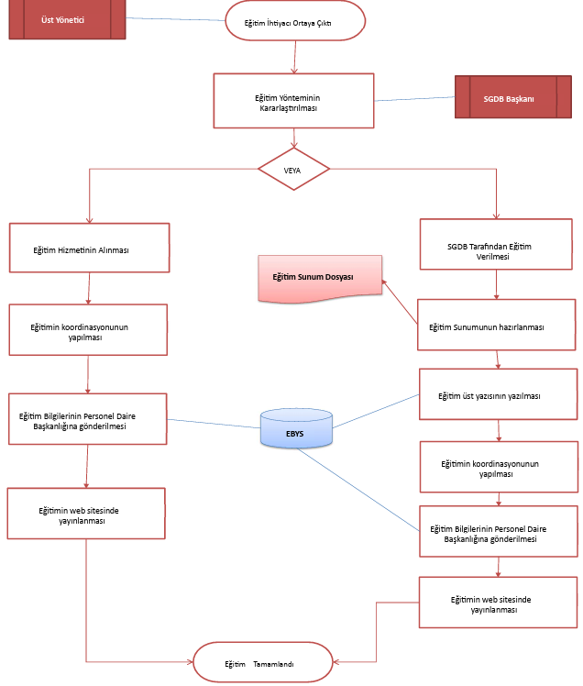
Sorumlular | Eğitim İş Akış Süreci |  | Doküman
Ocak Ayı

Üst Yönetici
EBYS
Harcama Birimlerinden Birim Faaliyet Raporlarının Hazırlanması ve Gönderilmesinin Talep Edilmesi
Birim Faaliyet Raporlarının Hazırlanmasıve SGDB'ye Gönderilmesi
-5018 Sayılı Kamu Mali Yönetim ve Kontrol Kanunu-Kamu İdarelerince Hazırlanacak Faaliyet Raporları Hakkında
Harcama Birimleri
Strateji Geliştirme Daire Başlkanlığı |  |  | Üst Yazı ve Onay Belgesi

Birim Faaliyet Raporlarından Yararlanılarak İdare Faaliyet Raporunun Hazırlanması
İdare Faaliyet Raporunun Üst Yöneticiye Sunulması
SGDB
Harcama Birimleri |  |  | Raporlar
VE

Üst Yönetici

İdare Faaliyet Raporu Kamuoyuna Duyuruldu.
İdare Faaliyet Raporu Maliye Bakanlığı ve Sayıştay Başkanlığına Gönderild

EBYS
Web Sitesi
Strateji Geliştirme Daire Başlkanlığı |  |  | Üst Yazı ve Onay Belgesi
Şubat Ayı Sonuna Kadar

Strateji Geliştirme Daire Başlkanlığı |  |  | Web İlan Metni / Arşiv Dosyası

HAZIRLAYAN |  |  | ONAYLAYAN

Adres: | Hükümet Meydanı No: 2 06050 Ulus, Altındağ/ANKARA | Telefon 0312 596 44 44-45
 |  | İnternet Adresi www.asbu.edu.tr
 |  | E-Posta bilgi@asbu.edu.tr

